Sheet3
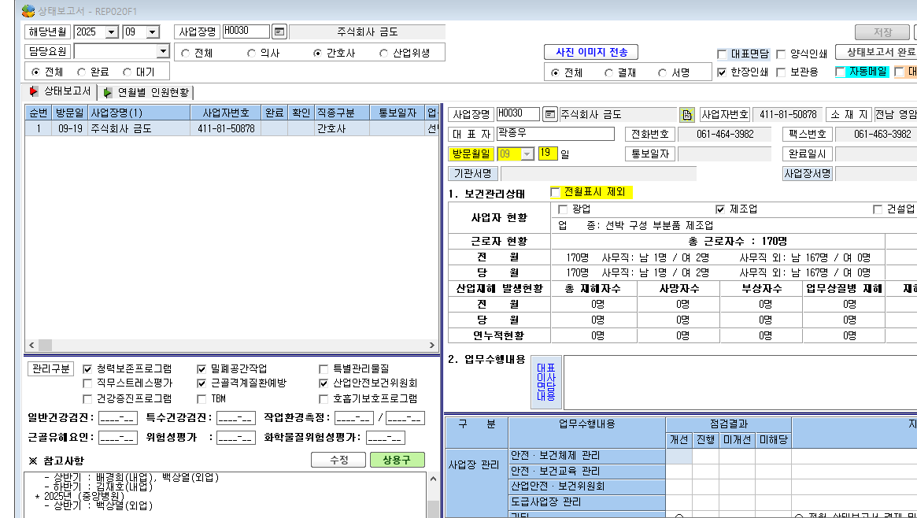

* 상태보고서에 있는 이 내용 빼 주세요

